작성5.설문조사
5. 건설업 산업안전보건관리비 계상액 관련 설문조사
※ 총 5개 문항입니다. 누락없이 답변 부탁드립니다.
Q1. 귀하는 현행 산업안전보건관리비 계상액 규모가 적정하다고 생각하십니까?

① | 매우 부적정하다 |  | ☜ 노란색 칸에 보기 번호 기입바랍니다
② | 부적정하다
③ | 보통이다
④ | 적정하다
⑤ | 매우 적정하다

Q2. 귀하는 현 산업안전보건관리비의 공사종류를 재분류할 필요성이 있다고 생각하십니까?

① | 매우 필요없다 |  | ☜ 노란색 칸에 보기 번호 기입바랍니다
② | 필요없다
③ | 보통이다
④ | 필요하다
⑤ | 매우 필요하다

 | <참고> 산업안전보건관리비 공사종류 - 일반건설공사(갑) - 일반건설공사(을) - 중건설공사 - 철도궤도신설공사 - 특수및기타건설공사

Q3. 귀하는 현 산업안전보건관리비 사용항목 중, 집행에 있어 어느항목이 가장 부족하다고 생각하십니까?
 | 2개 선택 하여 주시기 바랍니다. | 선택 1 | ☜ 노란색 칸에 보기 번호 기입바랍니다
① | 안전관리자 등의 인건비 | 선택 2 | ☜ 노란색 칸에 보기 번호 기입바랍니다
② | 안전시설비 등
③ | 개인보호구 및 안전장구 구입비 등
④ | 사업장의 안전보건진단비 등
⑤ | 안전보건교육비 및 행사비 등
⑥ | 근로자의 건강관리비 등
⑦ | 기술지도비
⑧ | 본사 사용비
⑨ | 위험성평가비

Q4. 귀하는 고시 "[별표 3]공사진척에 따른 안전관리비 사용기준"의 개선이 필요하다고 생각하십니까?
 |  |  | ☜ 노란색 칸에 보기 번호 기입바랍니다
① | 현장특성에 따라 융통성있게 조정할 수 있도록 해당 기준 삭제가 필요하다
② | 개선 필요없다(현행 유지)
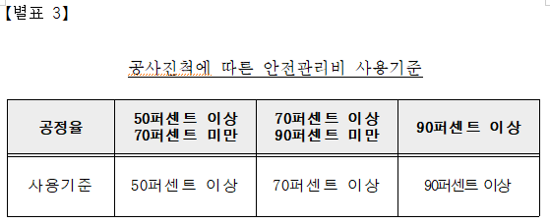

Q5. 귀하는 현 고시 상 계상기준*의 개선이 필요하다고 생각하십니까? 아래 참고사항 확인 후 답변바랍니다.
 |  |  | ☜ 노란색 칸에 보기 번호 기입바랍니다
① | A방식과 B방식을 비교하여 더 높은 금액을 계상한다
② | 관급자재비가 있는 경우, 무조건 A방식처럼 대상액에 포함하여 계상한다
③ | 현행유지

 | <참고> 관급자재비 또는 완제품 있는 경우 현행 산업안전보건관리비 계상 방법 현재 아래 A방식과 B방식으로 산출된 산업안전보건관리비 중 작은 금액을 계상 함. - A = {대상액+(관급자재비 or 완제품 가액)} × 요율 - B = (대상액 × 요율) × 1.2

